Julho 2020
PRODUÇÃO CAMISETA MARCA - DROP 1 / 2021

SKU | PRODUTO |  |  |  |  |  | SKU | PRODUTO
MA0001 | CAMISETA MARCA LOGO BRANCA |  |  |  |  |  | MA0002 | CAMISETA MARCA LOGO BRANCA
TECIDO/COR | P | M | G | GG | EG | TOTAL | TECIDO/COR | P | M | G | GG | EG | TOTAL
 | 1 | 2 | 3 | 2 | 1 | 9 |  | 1 | 2 | 3 | 2 | 1 | 9
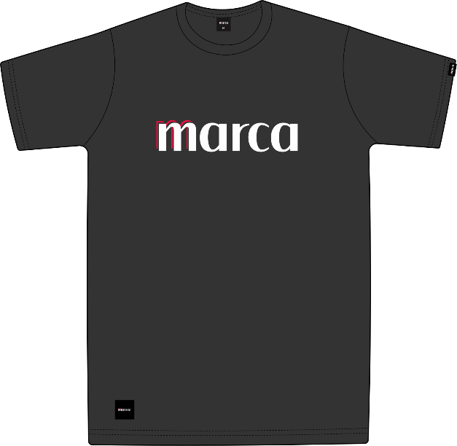 | DESCRIÇÃO |  |  | IMAGEM |  | QTD | 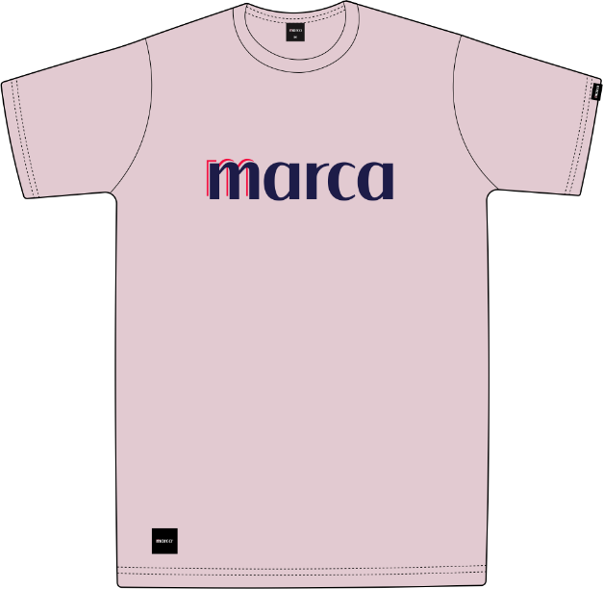 | DESCRIÇÃO |  |  | IMAGEM |  | QTD
 | ETIQUETA TAMANHO P/M/G/GG/EG |  |  |  |  | 9 |  | ETIQUETA TAMANHO P/M/G/GG/EG |  |  |  |  | 9
 | ETIQUETA TAMANHO P/M/G/GG/EG |  |  |  |  | 9 |  | ETIQUETA TAMANHO P/M/G/GG/EG |  |  |  |  | 9
 | ETIQUETA TAMANHO P/M/G/GG/EG |  |  |  |  | 9 |  | ETIQUETA TAMANHO P/M/G/GG/EG |  |  |  |  | 9

 |  |  |  |  |  |  |  | PRODUÇÃO TOTAL
 |  |  |  |  |  |  |  | P | M | G | GG | EG | TOTAL
 |  |  |  |  |  |  |  | 2 | 4 | 6 | 4 | 2 | 18

 |  |  |  |  |  |  |  | ETIQUETA TAMANHO NOVA P |  |  |  |  | 2
 |  |  |  |  |  |  |  | ETIQUETA TAMANHO NOVA M |  |  |  |  | 4
 |  |  |  |  |  |  |  | ETIQUETA TAMANHO NOVA G |  |  |  |  | 6
 |  |  |  |  |  |  |  | ETIQUETA TAMANHO NOVA GG |  |  |  |  | 4
 |  |  |  |  |  |  |  | ETIQUETA TAMANHO NOVA EG |  |  |  |  | 2
 |  |  |  |  |  |  |  | ETIQUETA CLIPS PRETA PEQUENA 298369/1 |  |  |  |  | 18
 |  |  |  |  |  |  |  | ETIQUETA FRENTE |  |  |  |  | 18
 |  |  |  |  |  |  |  | TAG ALFA 328459/1 |  |  |  |  | 18

